relatório fotográfico
Obra | Bancos | B.D.I. | Encargos Sociais
CONSTRUÇÃO DE QUADRA POLIESPORTIVA NO DISTRITO DE LAGOA DOS ESTRELAS NO MUNICIPIO DE SOUSA PB. | SINAPI - 11/2022 - Paraíba ORSE - 10/2022 - Sergipe | 20,0% | Não Desonerado: embutido nos preços unitário dos insumos de mão de obra, de acordo com as bases.
RELATÓRIO FOTOGRÁFICO - medição 07
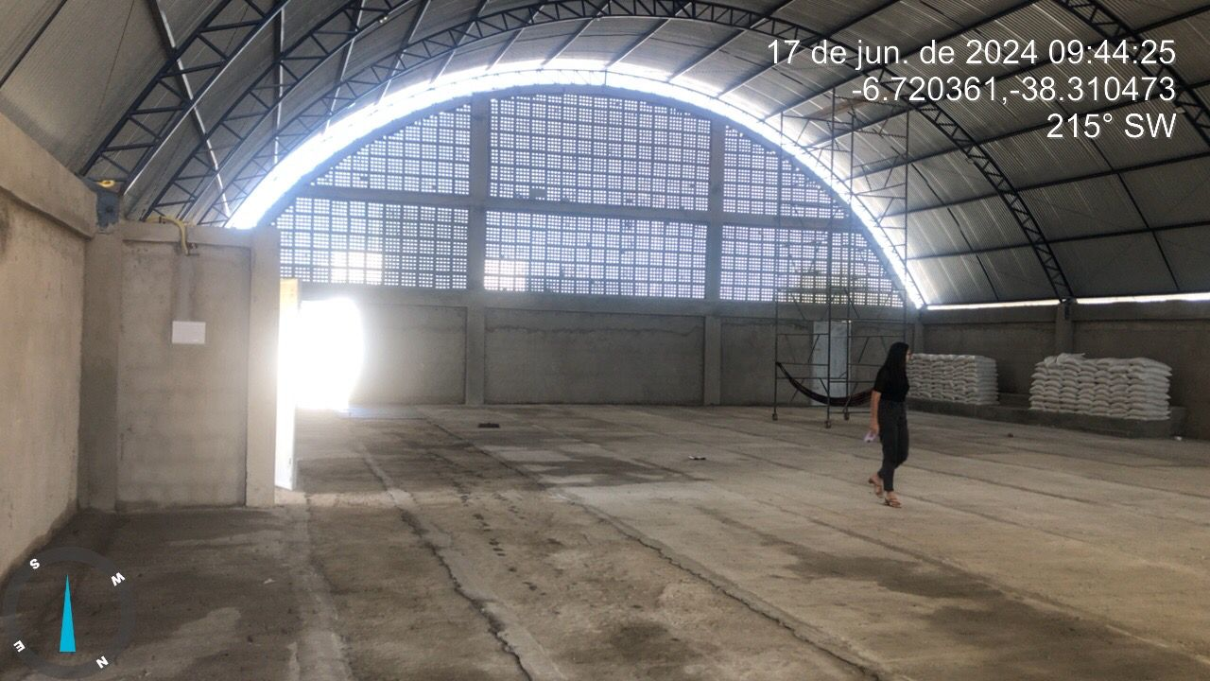
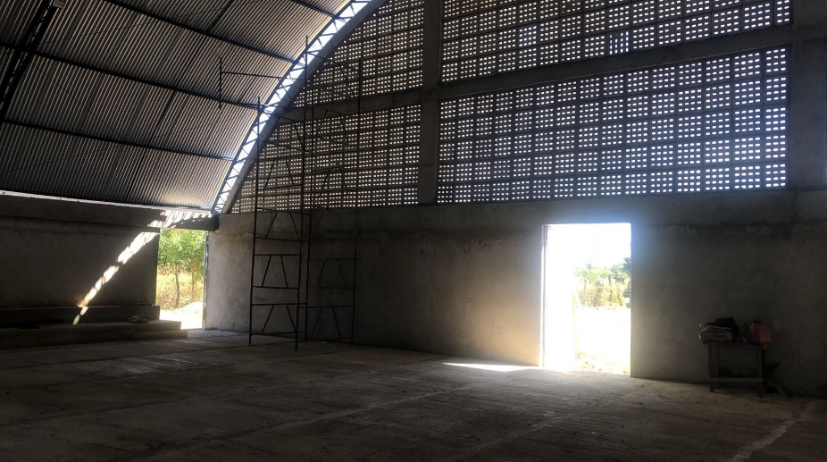

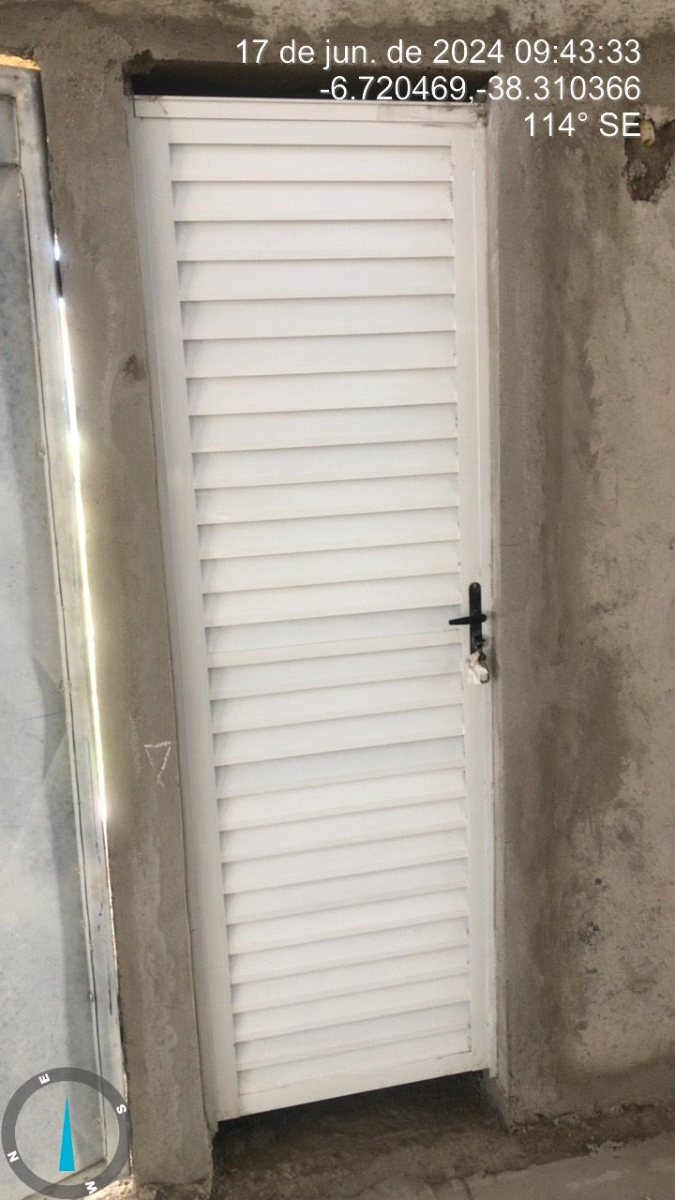
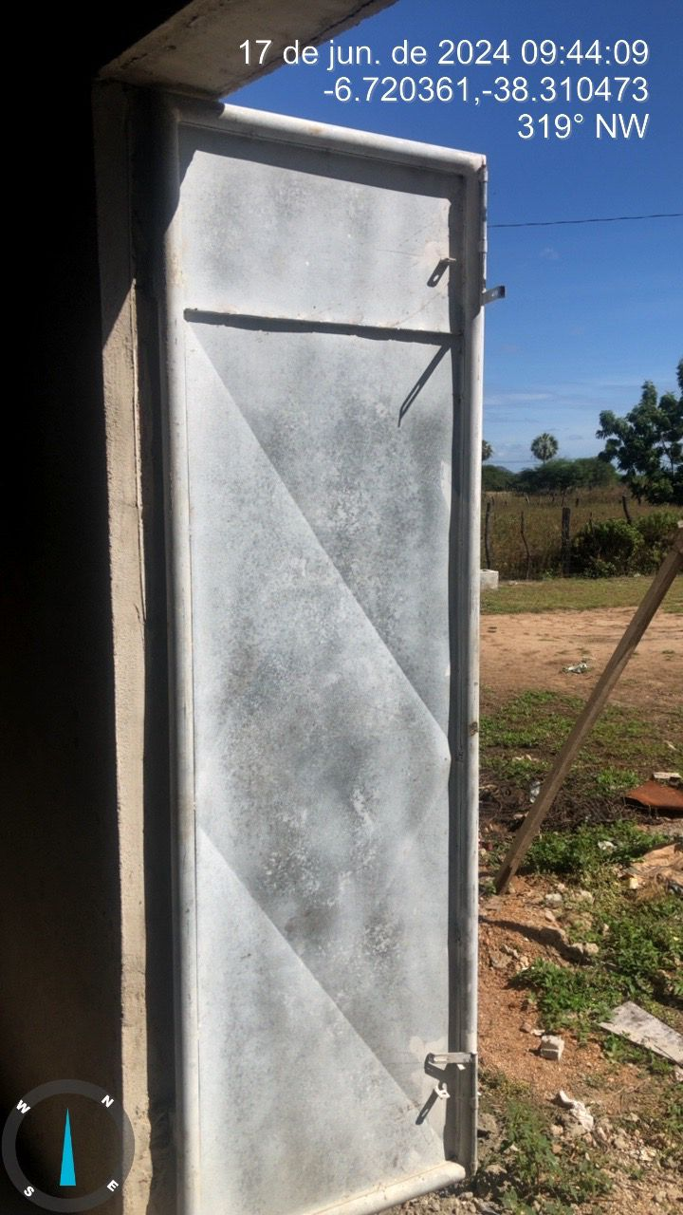
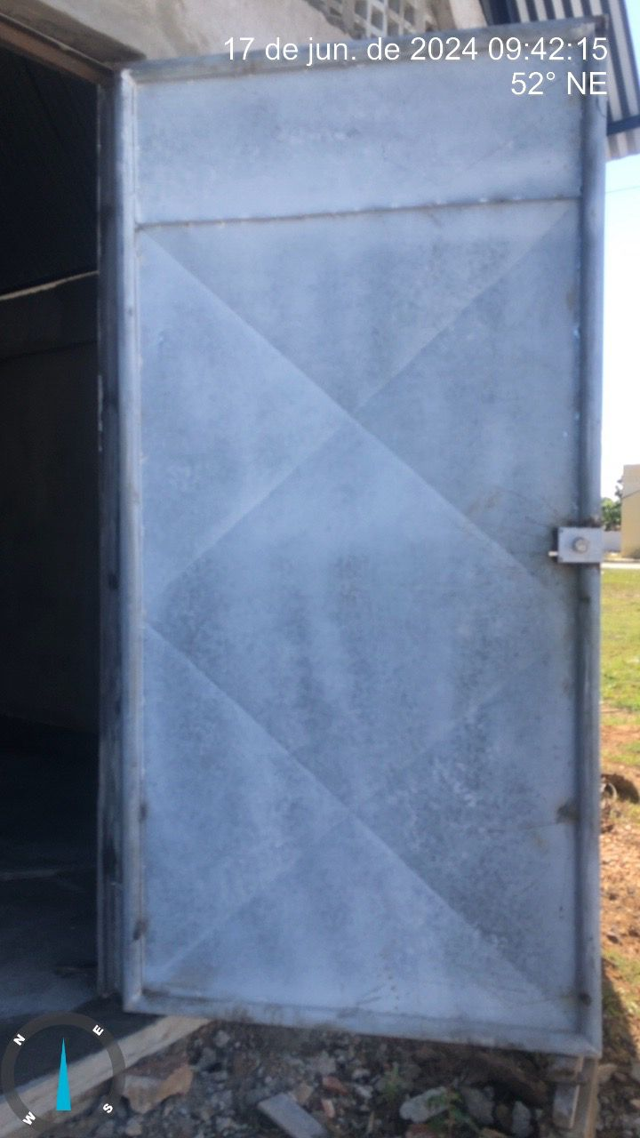

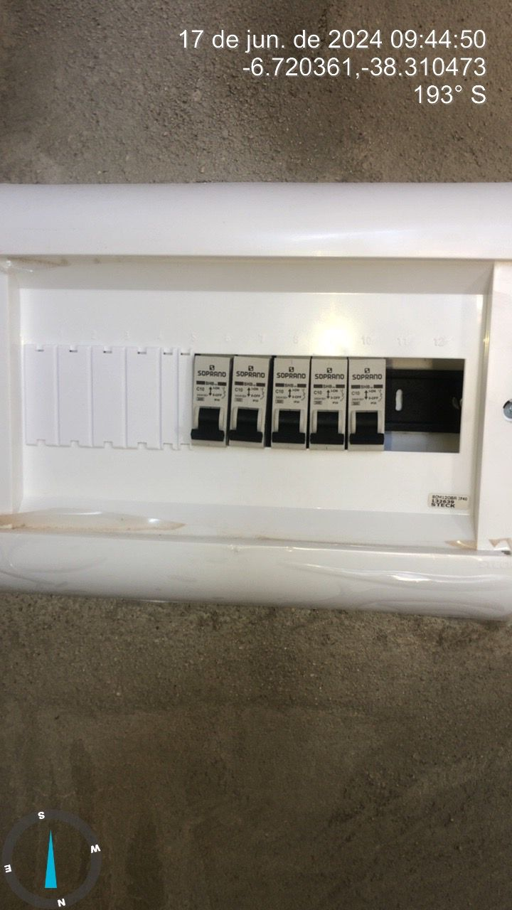
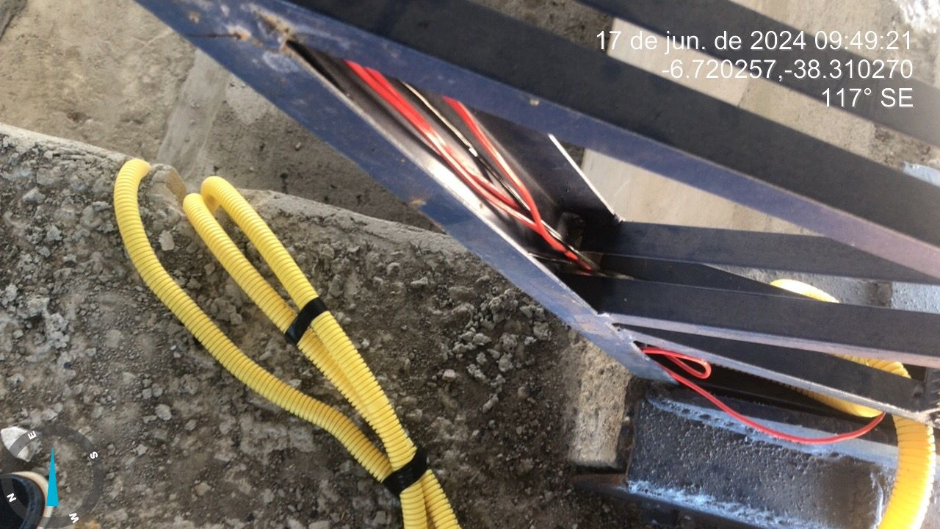

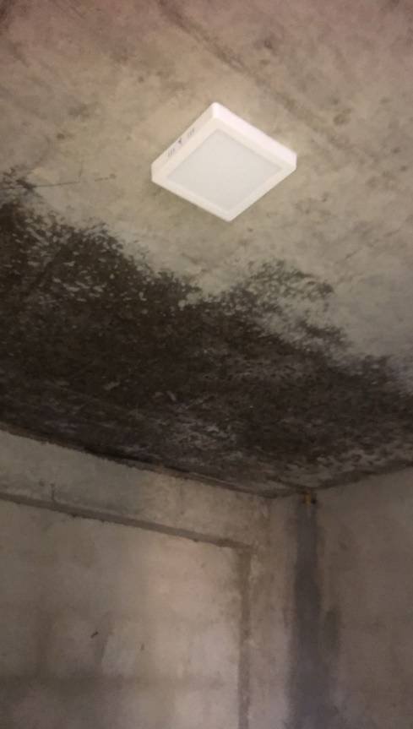
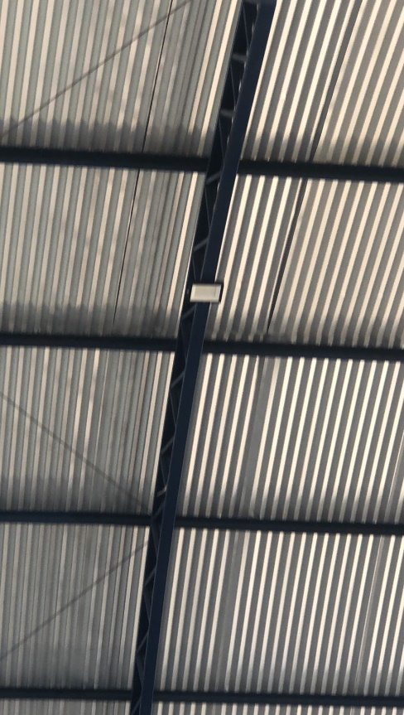
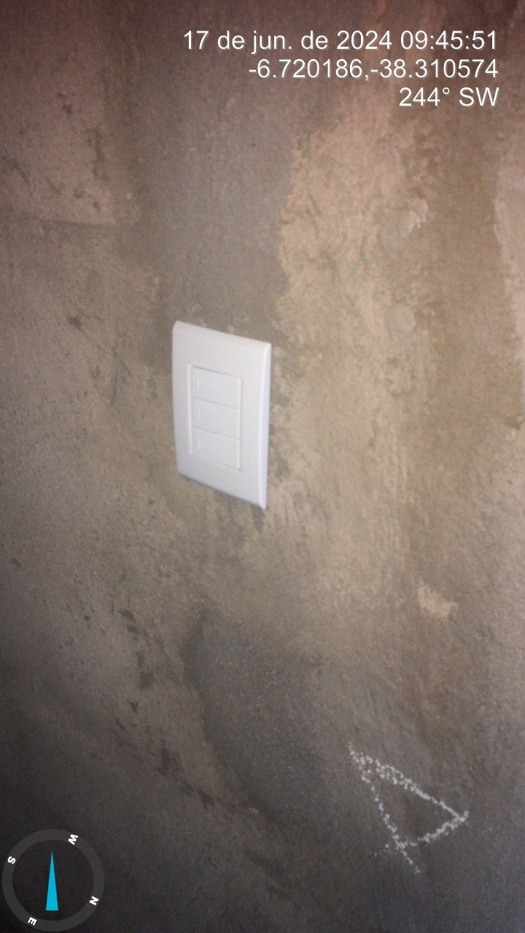
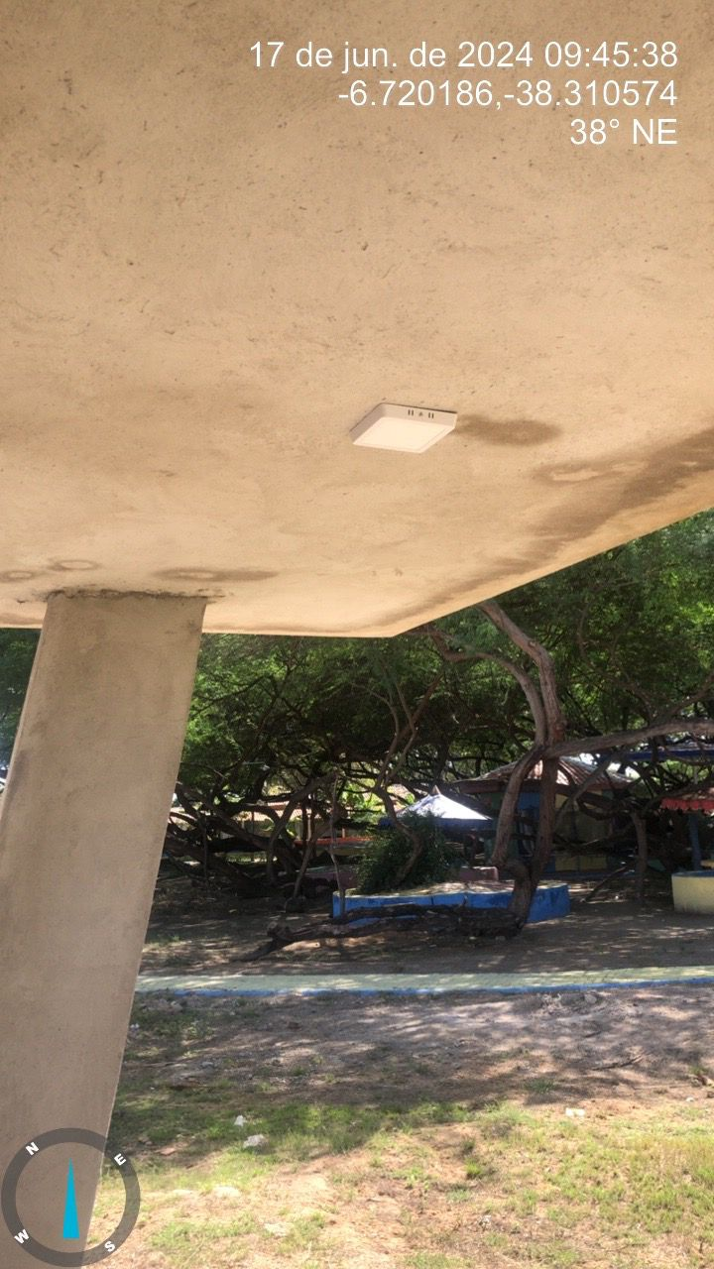

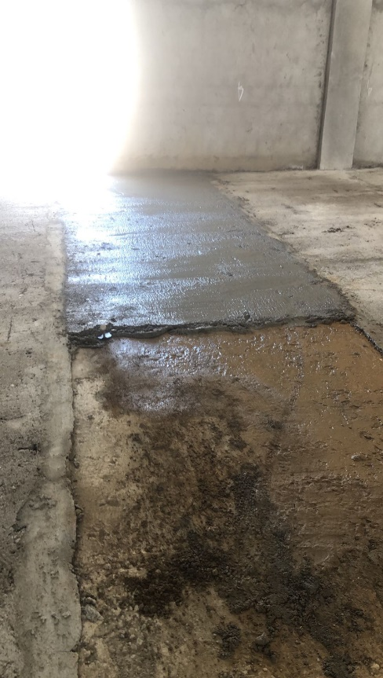
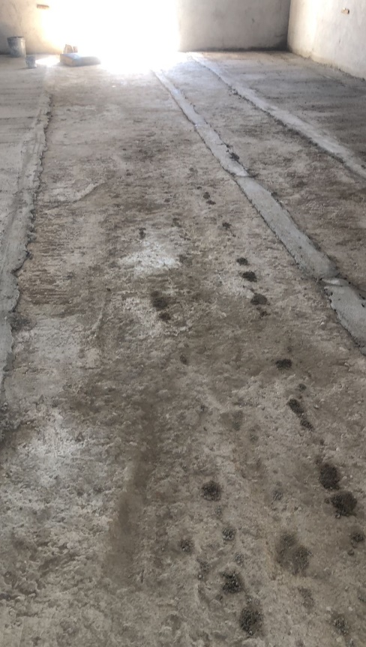

OBSERVAÇÕES:
Inicio da obra: 10/02/2023
Previsão de Término da Obra, conforme contrato:12/02/2024
Cronogrma: 6 meses

1- Obra com atraso na execução cima do aceitável, evolução de apenas 5,0%, com acumulado de 71% , onde conforme cronograma deveria está concluida.
3- Verificar as Cláusula de Contrato, quanto ao cumprimento de prazos;
4- Solicita-se ao setor de convênios/contrato para análise e tomada das medidas administrativas cabíveis;

Sousa, 17 de junho de 2024

Ricardo Lima Rodrigues
Eng. Fiscal

